Organisateur
 | IHT TS3

Event / Evénement: | IHWT TS3
Place / Lieu:
Date:
Organizer / Organisateur:

Judge

Remplir les cases en gris

1
 | COMMISSION D'UTILISATION TROUPEAUX
 | Président : Monsieur Jean Paul Kerihuel - 7, Allée Mme de La Fayette - 29 200 - ST RENAN
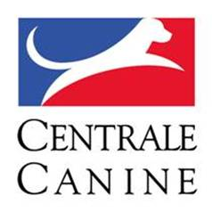

Event / Evénement: | IHWT TS3
Place / Lieu: | 0
Date: | 0
Organizer / Organisateur: | 0

SCORE CARD IHT TS |  |  |  |  |  | Catalog No:
 |  |  |  |  |  | Start No: | 0
Dog name / Nom du chien: | 0 |  |  |  |  | Born / Né le: | 0
Pedigree Reg. No: | 0 |  |  | Chip / Puce: | 0 | Sex: | 0
Owner / Propriétaire: | 0 |  |  |  |  | Breed / Race: | 0
Handler / Conducteur: | 0 |  |  |  |  | No:
Exercices | Max | Minus | Score | Comments | Max. time | Time
 |  |  |  | Guarding exercices / Exercices de garde du troupeau
Pen / Sortie du parc | 5
Stop | 10
Graze / Pâturage | 10
Catch sheep /Prise | 5
Vegetation/Conduite rive | 5
Traffic/ véhicule | 5
Re-pen / Rentrée au parc | 5

 |  |  |  | Conduct exercices and behaviour / Exercices de conduite et comportement
Moving / Conduite du troupeau | 20
Bridge / Pont | 5
Obstacle B | 5
Obstacle B | 5
Obstacle C | 5
Obstacle C | 5

Behaviour / Comportement | 10
Points total | 100 | 0 | - | Evaluation: | - | Rank / Rang: | X
Judge No |  |  |  | Clarification by:
Name+signature: | 0

